微生信示例182

Class | Count | 微生信，您身边的数据分析，可视化专家
5UTR | 431 | https://www.bioinformatics.com.cn/plot_basic_bar_with_pie_plot_182
TSS | 783
CDS | 5801 | 输出示例图
TTS | 595
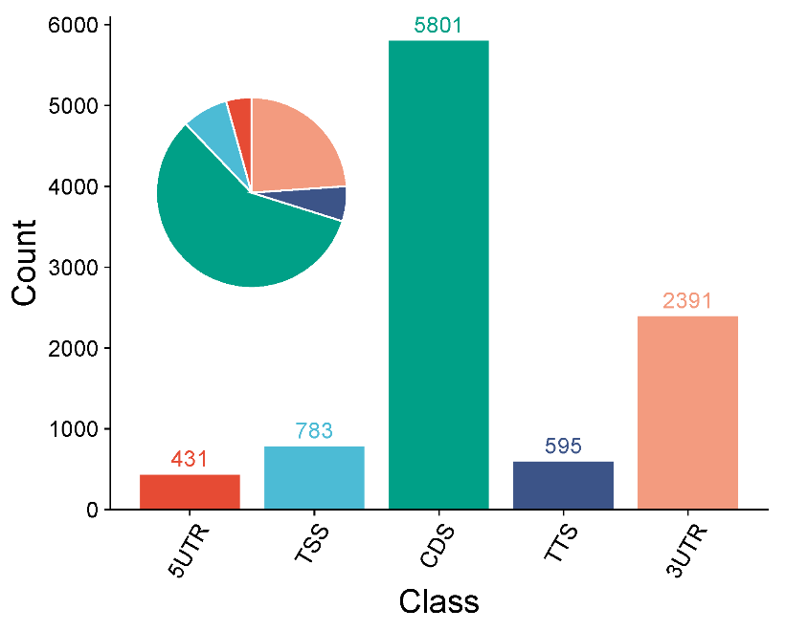
3UTR | 2391

 |  | B站：带饼图的柱状图绘制视频教程

 |  | 注意：

 |  | 使用问题，或数据分析合作意向
 |  | 请微信扫码联系我们

